Sheet2
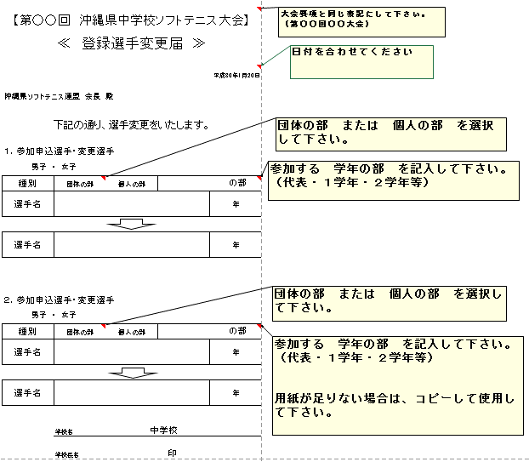
エクセル画面の表示
≪大会参加許可書・団体の部≫
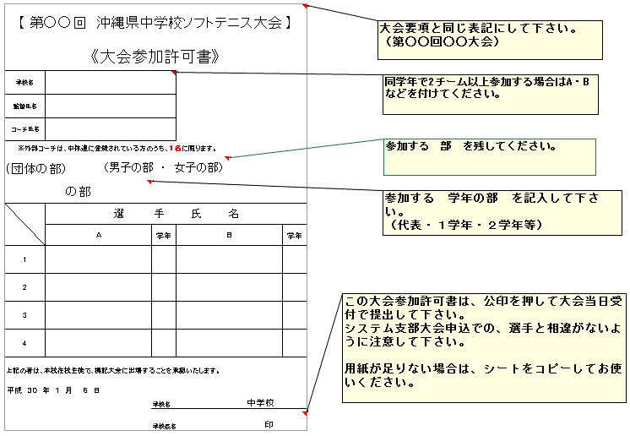

≪大会参加許可書・個人の部≫
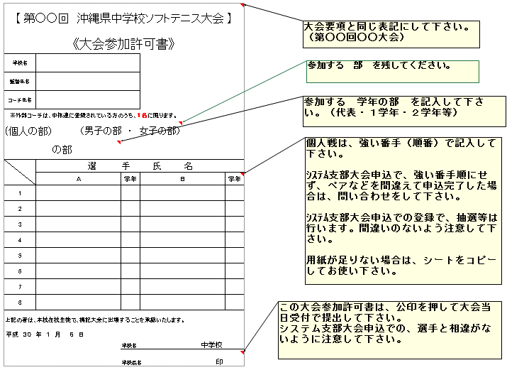

≪登録選手変更届≫

